PH2-GIA VIỄN
SỞ GD & ĐT LÂM ĐỒNG |  |  | THỜI KHÓA BIỂU PHÂN HIỆU 2 - BUỔI CHIỀU
TRƯỜNG THPT CÁT TIÊN |  |  | TUẦN 1 (LẦN 1): Áp dụng từ ngày 07/09/2026

Thứ | Tiết | 10A9 | 10A10 | 10A11 | 11A9 | 11A10 | 11A11 | 11A12 | 12A9 | 12A10 | 12A11
Thứ 2 | Tiết 1 |  |  | GDQPAN - V.V.Vượng | GDTC - Đ.T.Thiện
 | Tiết 2 |  |  | CĐ Hóa - D.Q.Quyền | GDTC - Đ.T.Thiện | GDĐP SỬ - T.S.Khánh | GDQPAN - V.V.Vượng |  |  | CĐ Sinh - Đ.V.Tâm
 | Tiết 3 |  |  | Địa lý - N.V.Trường | CĐ Công nghệ Công nghiệp - P.T.Anh | GDTC - Đ.T.Thiện | CĐ KTPL - N.T.H.Yến |  |  | HDTNHN - H.T.M.Hương
 | Tiết 4 |  |  |  |  | GDTC - Đ.T.Thiện | HDTNHN - V.V.Vượng |  |  | HDTNHN - H.T.M.Hương
Thứ 3 | Tiết 1 |  |  |  |  |  | GDTC - Đ.T.Thiện | CĐ Hóa - D.Q.Quyền | GDQPAN - V.V.Vượng
 | Tiết 2 |  | CĐ Lý - N.V.Phúc |  |  | CĐ Công nghệ Nông nghiệp - T.T.Hà | GDTC - Đ.T.Thiện | GDQPAN - V.V.Vượng | HDTNHN - D.Q.Quyền | GDĐP SỬ - T.S.Khánh | CĐ Địa - H.T.M.Hương
 | Tiết 3 |  | HDTNHN - N.V.Trường |  |  | HDTNHN - Đ.A.Tuấn |  | GDĐP SỬ - Đ.K.Viễn | Sinh - T.T.Hà | GDQPAN - V.V.Vượng | GDTC - Đ.T.Thiện
 | Tiết 4 |  | HDTNHN - N.V.Trường |  |  | HDTNHN - Đ.A.Tuấn |  |  |  | HDTNHN - H.T.M.Hương | GDTC - Đ.T.Thiện
Thứ 4 | Tiết 1 | CĐ Hóa - P.T.Phúc |  |  |  | GDQPAN - V.V.Vượng
 | Tiết 2 | HDTNHN - N.T.Hoa |  | HDTNHN - Đ.N.Quỳnh |  | HDTNHN - Đ.A.Tuấn |  | HDTNHN - D.Q.Quyền |  |  | CĐ Hóa - P.T.Phúc
 | Tiết 3 | HDTNHN - N.T.Hoa |  | HDTNHN - Đ.N.Quỳnh |  |  |  | HDTNHN - D.Q.Quyền |  |  | GDQPAN - V.V.Vượng
 | Tiết 4 |  |  | HDTNHN - Đ.N.Quỳnh |  |  |  | HDTNHN - D.Q.Quyền |  |  | HDTNHN - H.T.M.Hương
Thứ 5 | Tiết 1 | GDQPAN - V.V.Vượng | HDTNHN - N.V.Trường |  |  |  |  |  |  | GDTC - Đ.T.Thiện | GDĐP SỬ - T.S.Khánh
 | Tiết 2 | HDTNHN - N.T.Hoa | GDQPAN - V.V.Vượng |  | HDTNHN - Đ.V.Tâm |  | GDĐP SỬ - Đ.K.Viễn |  | HDTNHN - D.Q.Quyền | GDTC - Đ.T.Thiện | HDTNHN - H.T.M.Hương
 | Tiết 3 | GDĐP SỬ - T.S.Khánh | CĐ Địa - N.V.Trường |  | HDTNHN - Đ.V.Tâm |  | HDTNHN - V.V.Vượng | GDTC - Đ.T.Thiện | Tin học - H.S.Trúc | CĐ Hóa - P.T.Phúc | HDTNHN - H.T.M.Hương
 | Tiết 4 |  |  |  |  |  | HDTNHN - V.V.Vượng | GDTC - Đ.T.Thiện | Tin học - H.S.Trúc
Thứ 6 | Tiết 1 |  |  |  | CĐ Hóa - D.Q.Quyền
 | Tiết 2 |  |  |  | GDQPAN - V.V.Vượng |  |  |  | GDTC - Đ.T.Thiện
 | Tiết 3 |  |  |  | HDTNHN - Đ.V.Tâm |  |  |  | GDTC - Đ.T.Thiện
 | Tiết 4 |  |  |  |  |  |  |  | HDTNHN - D.Q.Quyền

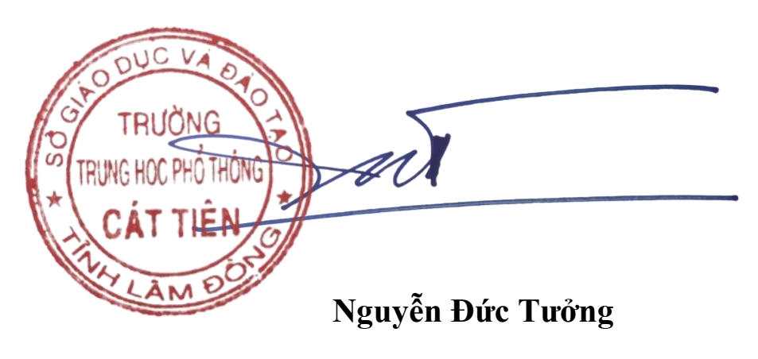
 |  |  |  |  |  |  |  |  | PHÓ HIỆU TRƯỞNG
Chú ý: |  | * Môn: GDTC khối 10 tạm thời chưa học.

